5工業
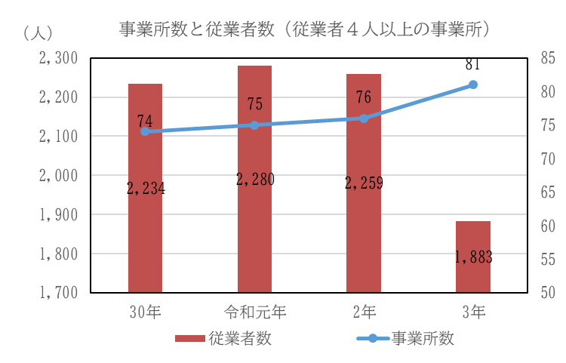
工 業 44

 | ５ 工 業

 |  | 製造事業所数 | 81 | 事業所 | (令和3年6月1日現在)
 |  | (従業者4人以上の事業所)
 |  | 従業者数 | 1,883 | 人 | (令和3年6月1日現在)
 |  | (従業者4人以上の事業所)
 |  | 製造品出荷額等 | 5,428,007 | 万円 | (令和3年6月1日現在)
 |  | (従業者4人以上の事業所)

 | (注)工業統計調査（毎年6月1日現在）のデータを基に作成している。 ただし、工業統計調査廃止に伴い、令和3年から経済センサス-活動調査のデータを基に作成している。

